需求附表
贴图1

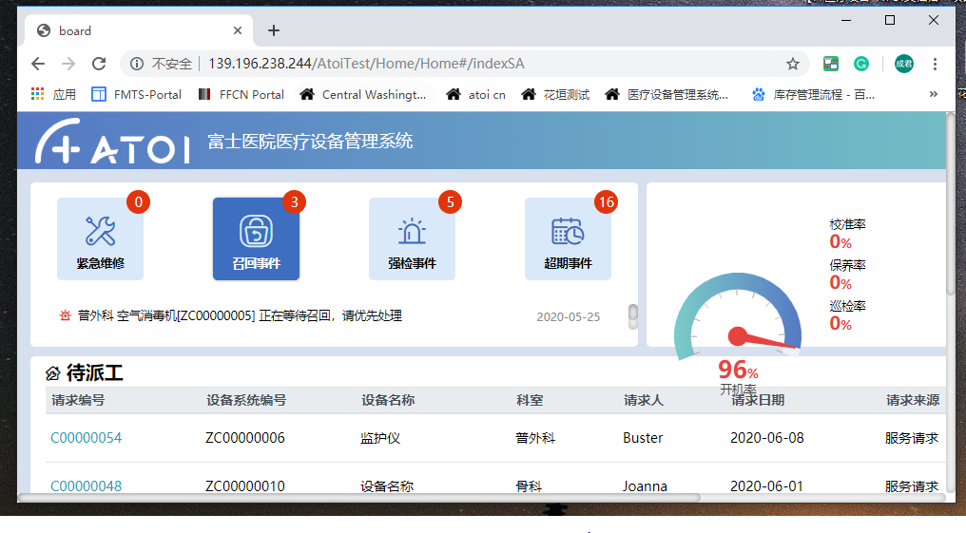
贴图2

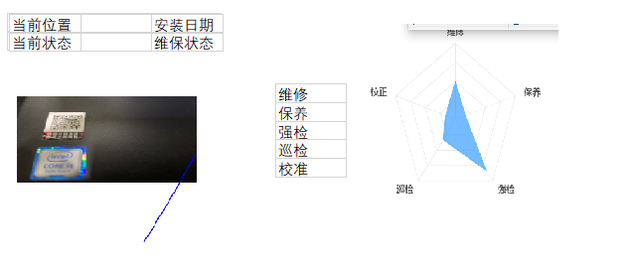
贴图3


贴图4

贴图5

贴图6

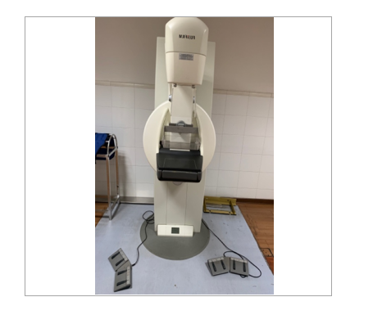
贴图7

 | 注：无边框

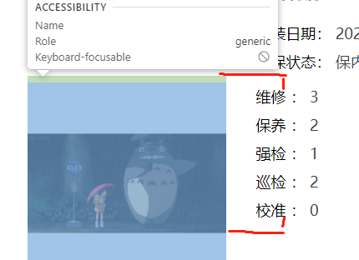

贴图8

贴图9

贴图10

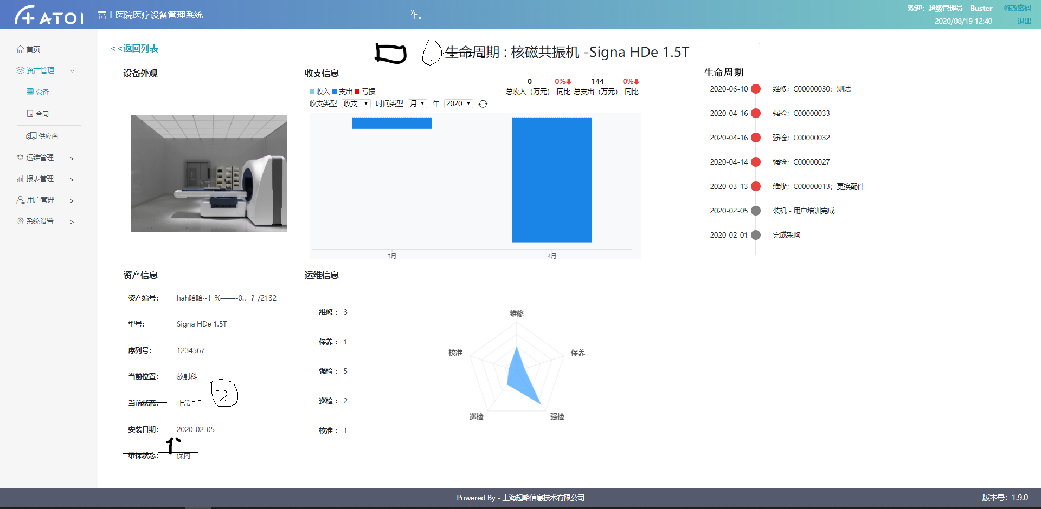

贴图11

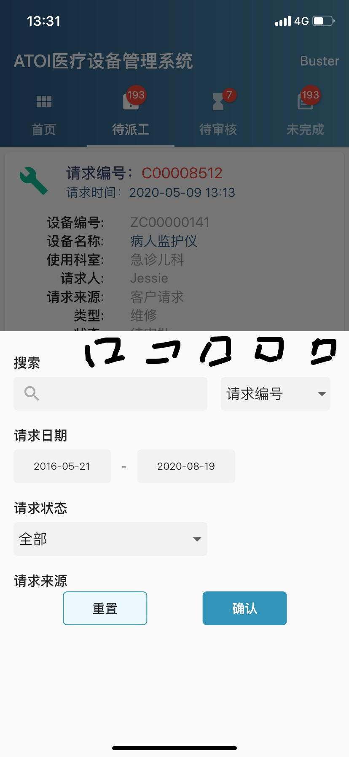

贴图12

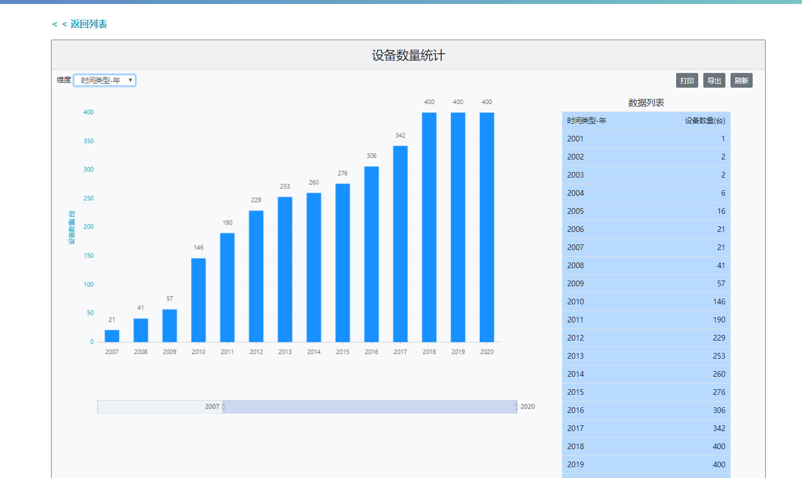
贴图13

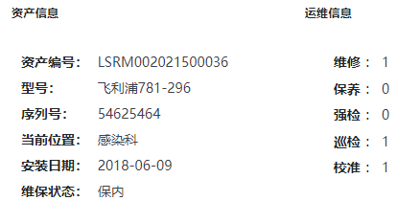

贴图14

附表1
1. 页面列表排序
1.1. Dashboard
1．超级管理员：待派工 | 该列表的排序方式为：超期,请求类型,请求日期降序,请求状态,请求编号

2．超级管理员：待审批 | 该列表的排序方式为：超期，请求类型，请求日期降序，派工单状态，派工单编号

3．管理员：待响应/待上传 | 该列表的排序顺序为：派工单状态，派工类型，派工日期，派工单编号

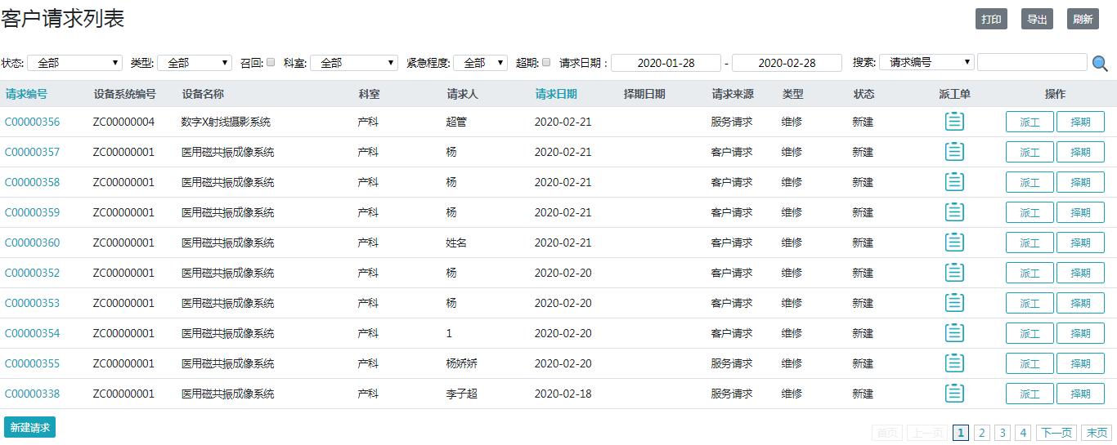
1.2. 客户请求 | 该列表的排序方式为超期，请求类型，请求日期降序，请求状态，请求编号

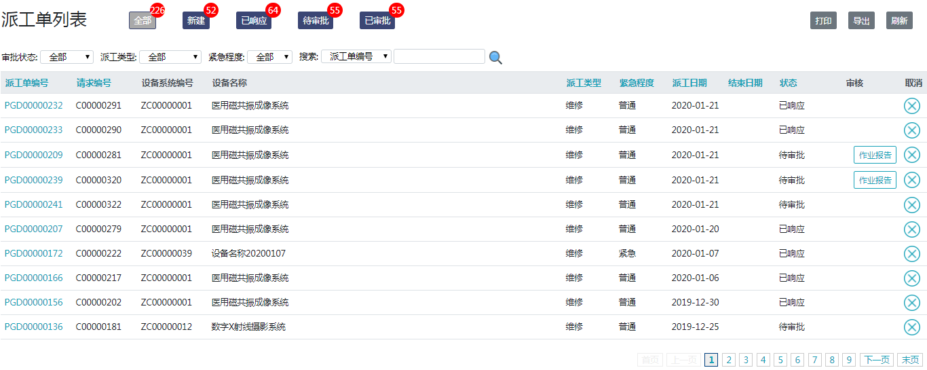
1.3. 派工单
1．超级管理员 | 该列表的排序方式为：超期，请求类型，请求日期降序，派工单状态，派工单编号

2．管理员 | 该列表的排序方式为：派工单状态(已响应第一)顺序，派工类型，派工日期降序，派工单编号

科室改动清单
 | 备注:APP相应页面也做修改

页面 | 修改内容
资产管理-设备-设备列表 | 筛选中科室下拉框改为输入框搜索(中文和拼音都能搜)

资产管理-设备-新增/编辑 | 使用状态中使用科室下拉框改为输入框搜索(输入中文或拼音后下方自动弹出对应科室)

资产管理-合同-新增/编辑 | 添加设备,筛选中科室下拉框改为输入框搜索(中文和拼音都能搜)

运维管理-客户请求-客户请求列表 | 筛选中科室下拉框改为输入框搜索(中文和拼音都能搜)

运维管理-客户请求-新建请求 | 添加设备,筛选中科室下拉框改为输入框搜索(中文和拼音都能搜)

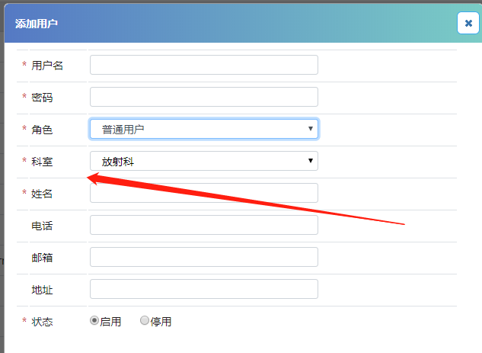
用户管理-用户-新增/编辑/更新/审批 | 科室下拉框改为输入框搜索(输入中文或拼音后下方自动弹出对应科室)

ATOI小数截图
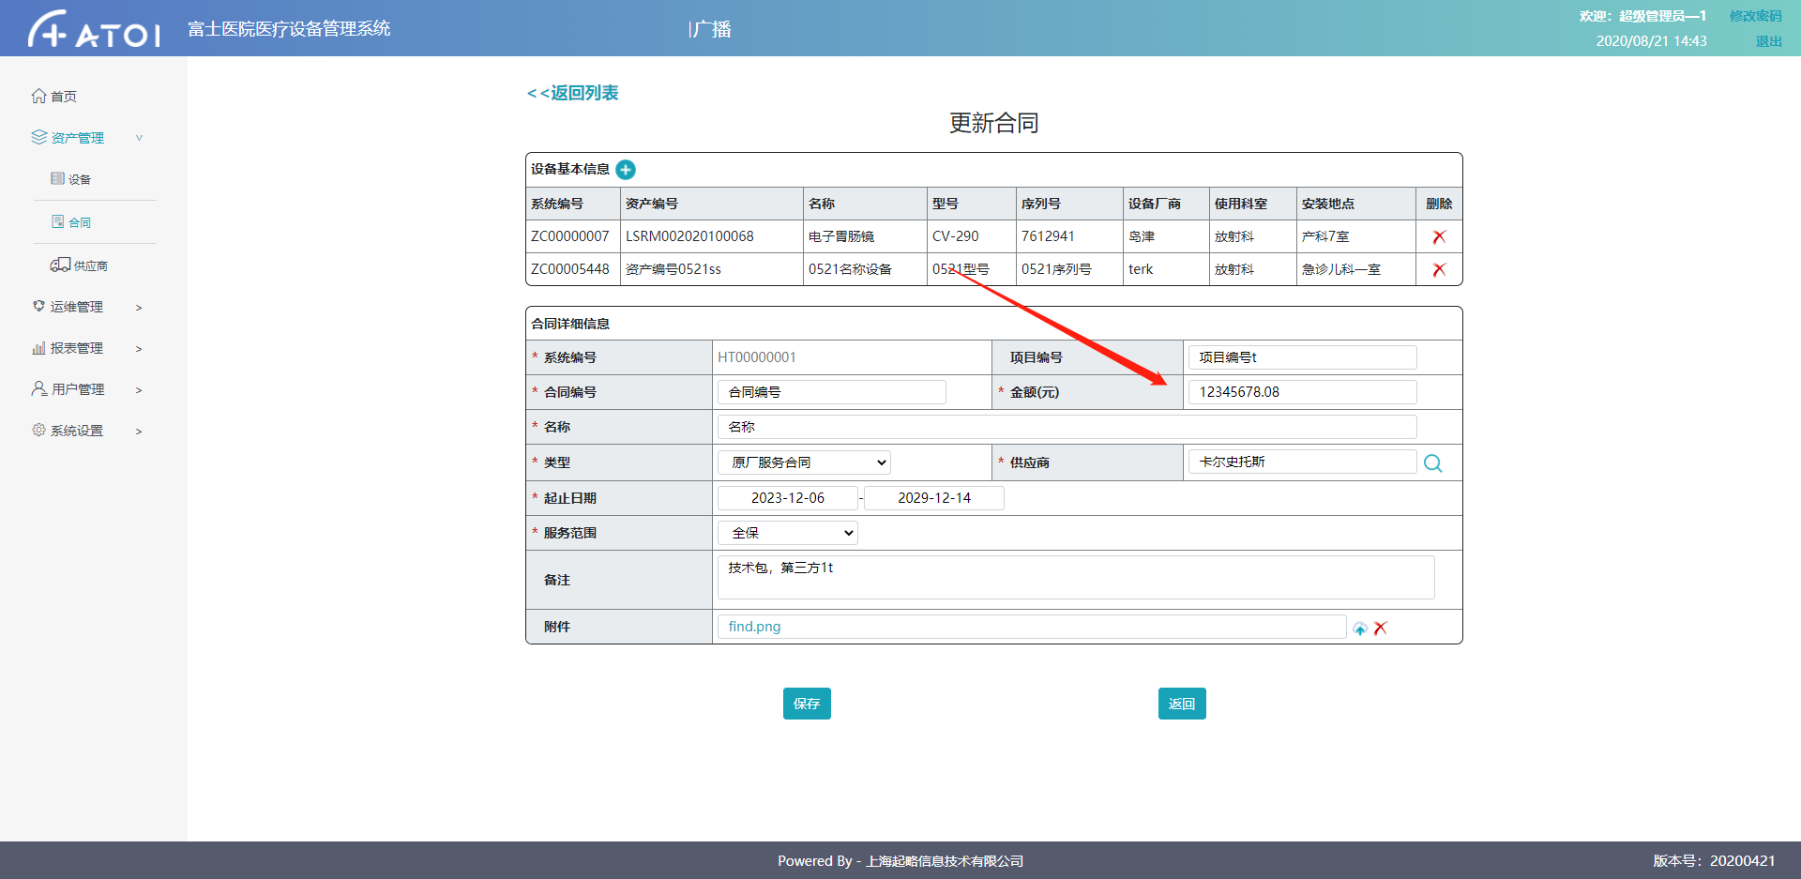

合同页面金额

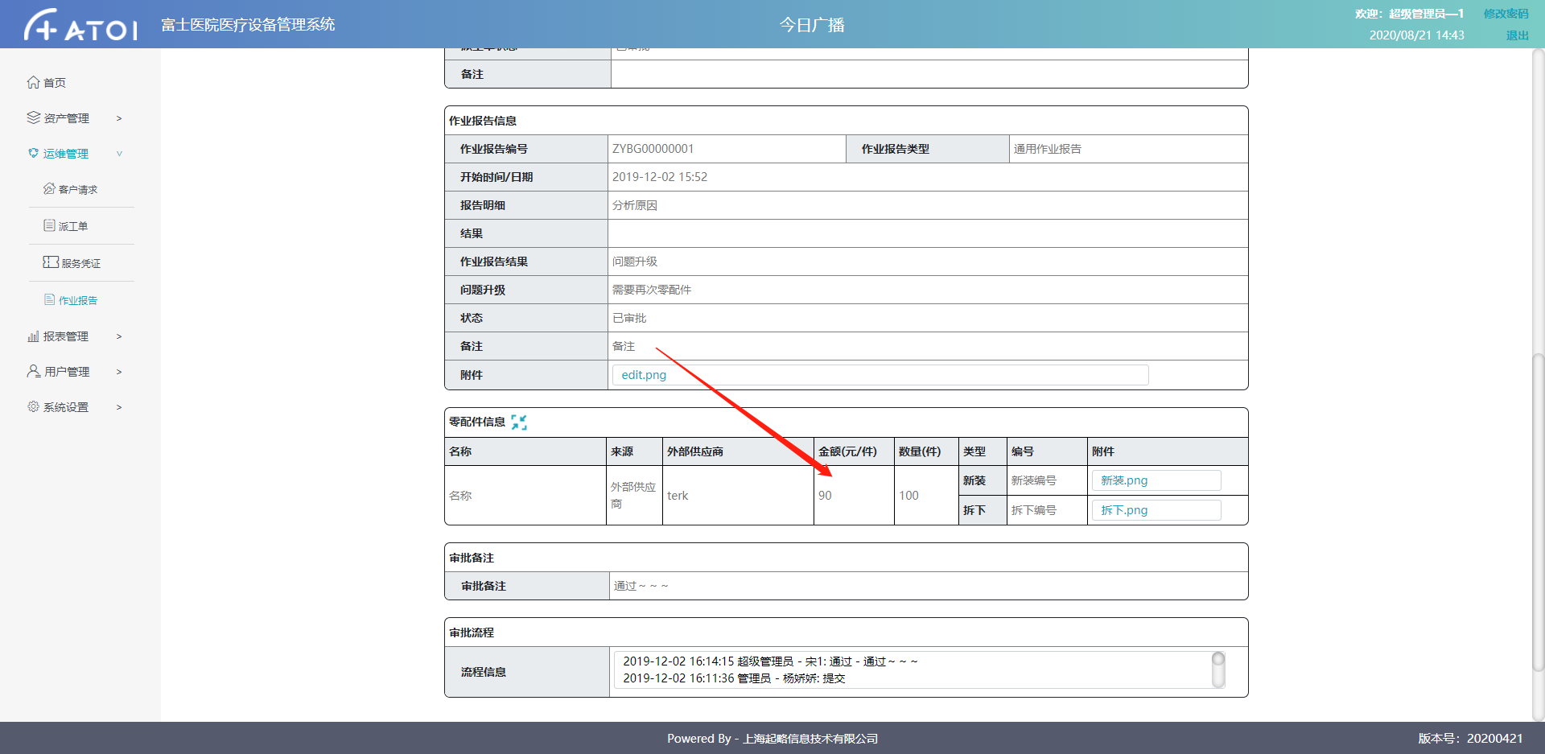

作业报告零配件金额

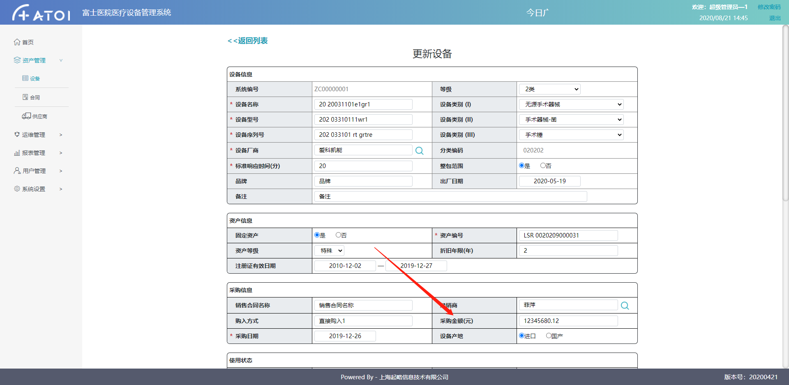

设备采购金额

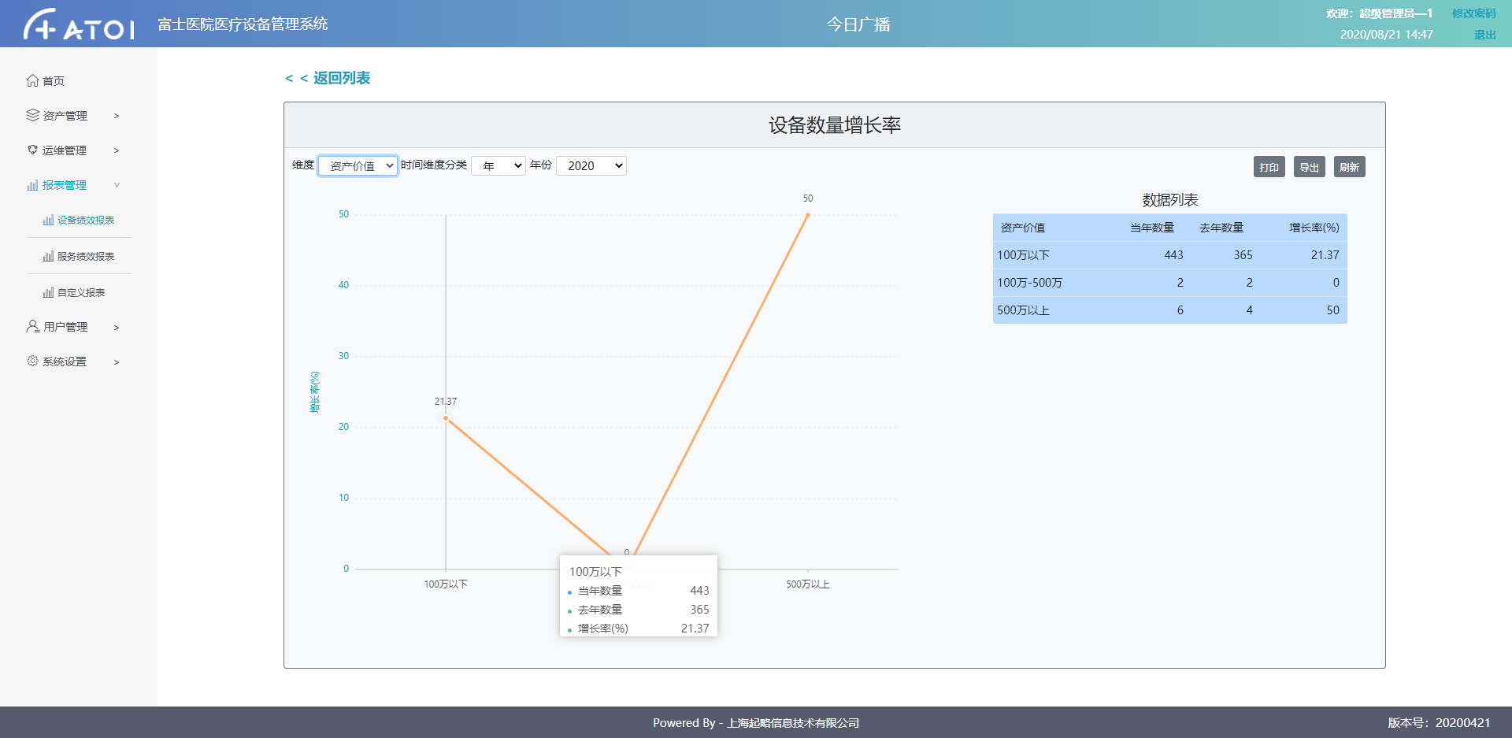

报表页面增长率(报表页面小数不重复记录)

